Rezultatai
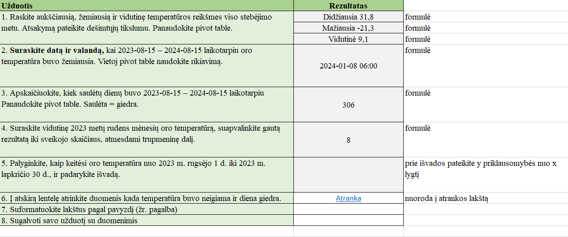
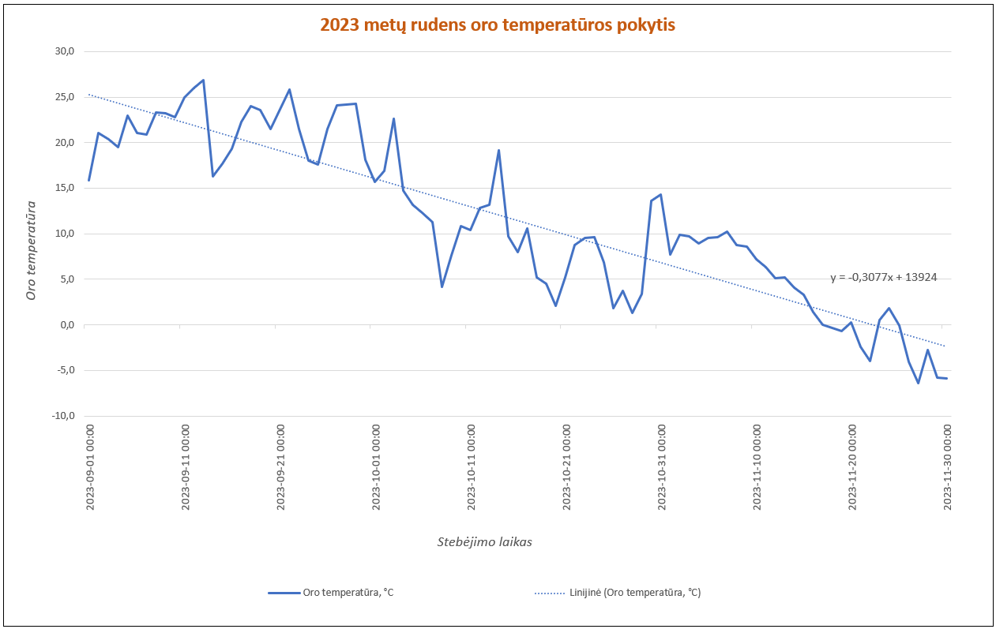
Užduotis | Rezultatas
1. Raskite aukščiausią, žemiausią ir vidutinę temperatūros reikšmes viso stebėjimo metu. Atsakymą pateikite dešimtųjų tikslumu. Panaudokite pivot table.

2. Suraskite datą ir valandą, kai 2023-08-15 – 2024-08-15 laikotarpiu oro temperatūra buvo žemiausia. Vietoj pivot table naudokite rikiavimą.
3. Apskaičiuokite, kiek saulėtų dienų buvo 2023-08-15 – 2024-08-15 laikotarpiu Panaudokite pivot table. Saulėta = giedra.
4. Suraskite vidutinę 2023 metų rudens mėnesių oro temperatūrą, suapvalinkite gautą rezultatą iki sveikojo skaičiaus, atmesdami trupmeninę dalį.
5. Palyginkite (grafiko pagalba), kaip keitėsi oro temperatūra nuo 2023 m. rugsėjo 1 d. iki 2023 m. lapkričio 30 d., ir padarykite išvadą.
6. Į atskirą lentelę atrinkite duomenis kada temperatūra buvo neigiama ir diena giedra.
7. Suformatuokite lakštus pagal pavyzdį (žr. pagalba)
8. Naudodamiesi lakšte „Rikiavimas“ pateiktos lentelės duomenimis, surikiuokite lentelės duomenis pagal du kriterijus: pagal vėjo greitį – mažėjančiai, pagal orų sąlygas – abėcėlės tvarka.
9. Sugalvoti savo užduotį atskirame lakšte su pateiktais duomenimis ir ją atlikite.

Žemiau pateiktas pavyzdys kaip turi būti atlikta užduotis

 |  | Taip turi būti apipavidalinti lakštai

